Pourquoi
POURQUOI CETTE AUTO-ÉVALUATION ?
AVEC LA FFB, DÉVELOPPONS L'ACTIVITÉ DE VOTRE CLUB !
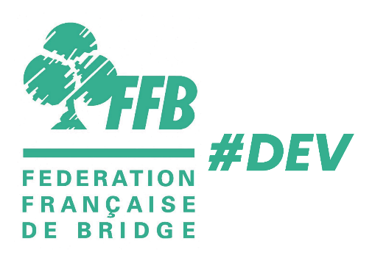

 |  | VOTRE CLUB : | BC Villefranche

 |  | VOTRE NOM : | Agathe DUPONT

 |  | DATE : | 2023-04-02

15'
DÉCOUVREZ PAR CETTE AUTO-ÉVALUATION EXPRESS LES PERFORMANCES DE VOTRE CLUB SUR 5 POINTS CLEFS !
 | − Les aspects matériels
 | − La convivialité
 | − La technique (enseignement, arbitrage, compétition)
 | − Le développement
 | − La communication

COMMENT FAIRE ?
 | − Répondez à ces questionnaires dans les onglets suivants.
 | − Consultez les onglets "Vos résultats" et "Commentaires" !
 | − Identifiez les actions d'amélioration possibles.
 | − Utilisez le deuxième outil, "Plan d'action Club", pour les prioriser !
La FFB remercie chaleureusement Jean-Luc NEAU et François PLAT du comité du Hurepoix pour la conception
des outils à l'origine de ceux qui vous sont proposés, et leur autorisation pour leur libre diffusion.

Vos résultats
 | VOTRE CLUB : | BC Villefranche | RUBRIQUES | NB CRITÈRES | SCORE | % idéal | % score
 |  |  | MATÉRIEL | 20 | 9 | 100% | 45%
 | VOTRE NOM : | Agathe DUPONT | CONVIVIALITÉ | 20 | 10 | 100% | 50%
 |  |  | TECHNIQUE | 23 | 13 | 100% | 57%
 | DATE : | 2023-04-02 | DÉVELOPPEMENT | 22 | 11 | 100% | 50%
 |  |  | COMMUNICATION | 18 | 7 | 100% | 39%

LE PROFIL DE VOTRE CLUB

Les commentaires et les préconisations sont dans l'onglet suivant

